关系图
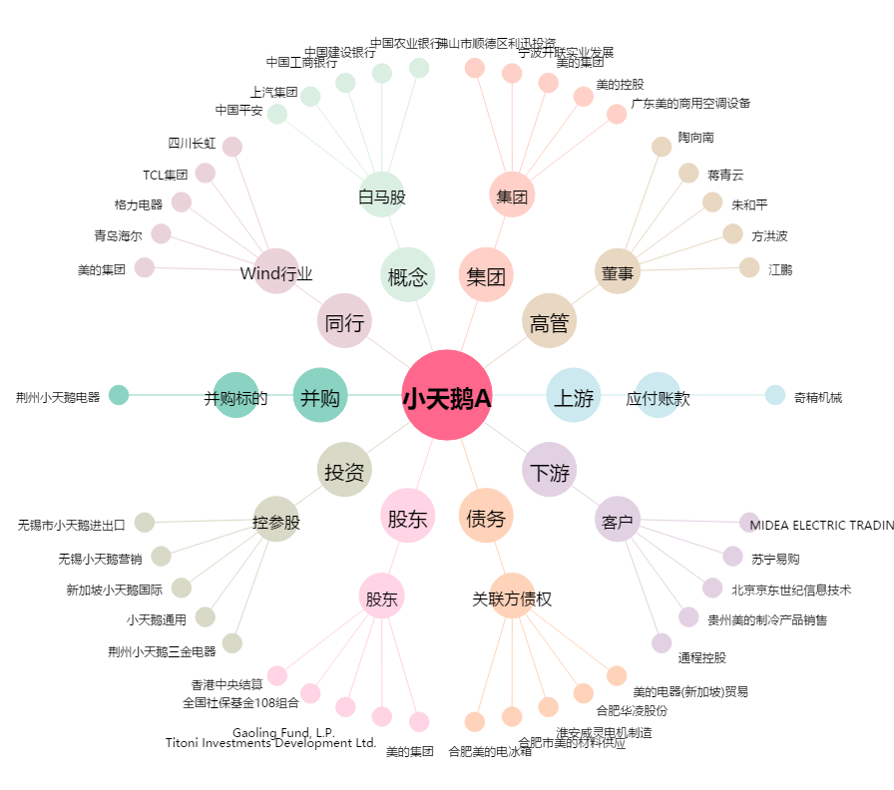
小天鹅A[000418.SZ] - 关系概览图

